상품제안서
캐릭터 7쪽 부채 | 상품코드: S41288

 |  |  |  |  |  |  | 02-713-8555 | www.synergygift.co.kr
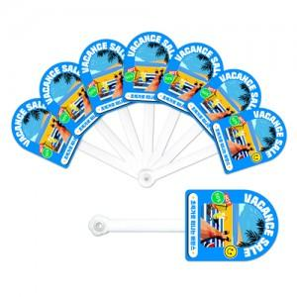

【상세/제작정보】 | <p><span style="font-size: 14pt;">※ 군번줄+미니택 추가옵션 (+400원 부가세별도)</span>&nbsp;</p><p><span style="font-size: 14pt;">※ 독판형 진행시 목형비 발생합니다.(수량별 금액 상이하오니 문의바랍니다.)</span></p>

【인쇄/포장옵션】 | 풀칼라 / 포장불가능

【공급단가】 | 수량 | 1,000~ | 2,000~ | 3,000~ | 5,000~ | 10,000~
*VAT별도 | 단가 | 1,560원 | 1,530원 | 1,500원 | 1,440원 | 1,380원

【상품 URL】 | https://www.synergygift.co.kr:443/src/goods_detail.php?gdno=41288

